停算
注：
红色字体为不能停算的
蓝色字体为改为每月计算的
黄色标注为新增的
第一级 | 第二级 | 第三级 | 停算日期 | Taskeid | 是否显示 | 页面完成
游戏玩家 | 活跃玩家 | 活跃玩家注册天数 | 用户细分用到
 |  | 活跃玩家实际登录天数 | 用户细分用到
 |  | 月活跃用户组成（占比） | 24-20151225 | 月新增115，月回流24，月留存145 | 否 | 20151229
 | 玩家留存 | 新增用户留存->新增用户留存分析 | 20151225 | 300-323 | 否 | 20151229
 |  | 活跃用户留存->活跃日留存 +2,3,4,5,6日、+21日、+45日、+60日、+90日 | 20151225 | 21中的对应range | 否，模板已修改 | 20151229
 | 玩家流失 | 新增用户流失分析 | 20151225 | 210-225 | 否 | 20151229
 |  | 活跃用户流失分析 | 20151229 | 170-205 | 否 | 20151229
 |  | 付费用户流失分析 | 20151229 | 250-285 | 否 | 20151229
收入分析 | 收入数据 | 月付费组成（占比） | 改为每月算一次，每月1号，20151229 | 74-85 | 否 | 20151229
 |  | 月登录用户付费情况 | 同上 | 138-143 | 否 | 20151229
 | 付费渗透 | 月付费组成（Arppu） | 同上 | 154-156 | 否 | 20151229
 |  | 月登陆用户付费情况 | 同上 |  | 否 | 20151229
鲸鱼用户 |  | 所有 | 改为每月算一次，放在每月5号,20151222 |  | 是
经济系统 | 游戏币产出与消耗 | 游戏币消耗时玩家等级分布 | 基础项
 |  | 游戏币消耗类型分布 | 基础项
等级分析 |  | 所有 | 20151222 | 122,170,190,200,333,334,335,330 | 是

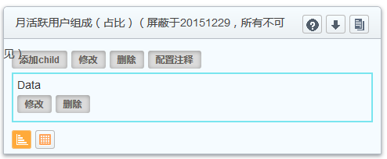
 | 页面忽略显示项
 | 活跃玩家

 | 玩家留存

 | 玩家流失

 |  | 活跃、付费用户流失分析，同样屏蔽

 | 收入分析下的月度数据

